kraje 2024
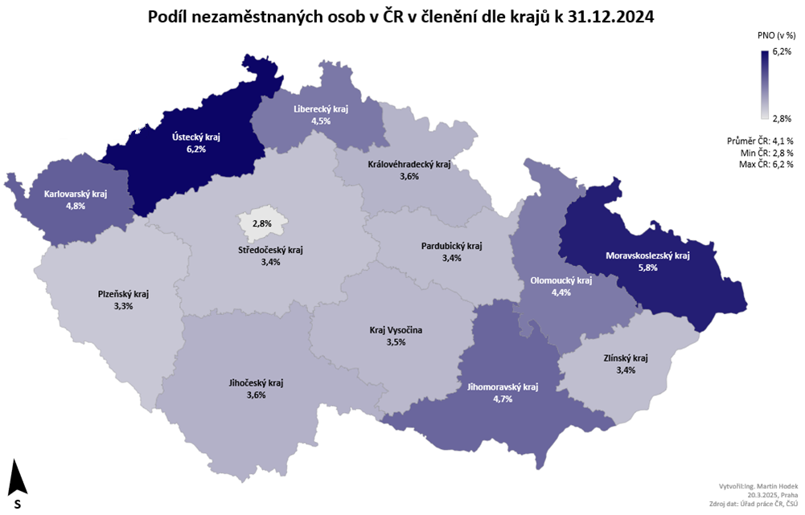

okresy 2024
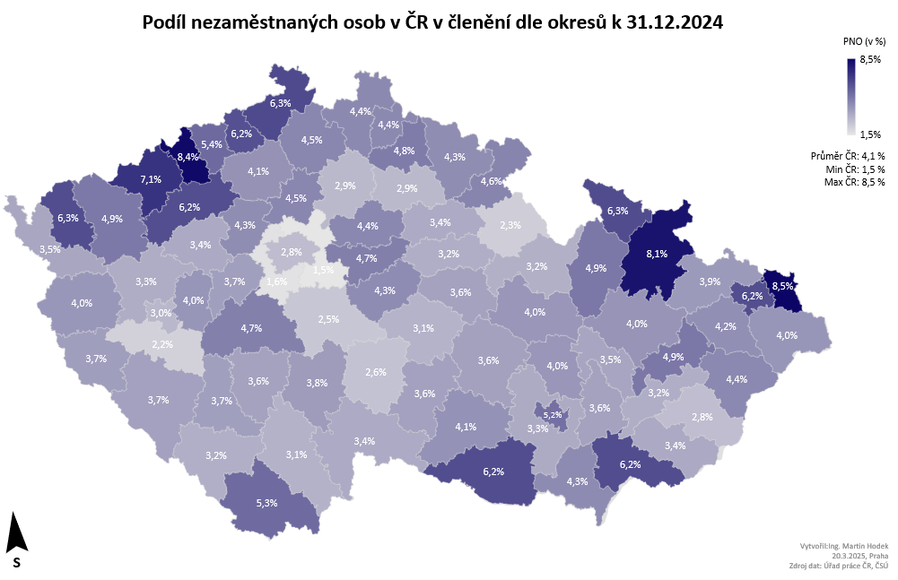

p3c
Vývoj míry nezaměstnanosti v % v zemích EU v letech 2023-2024
 | 2023 |  |  |  |  |  |  |  |  |  |  |  | 2024
 | 1 | 2 | 3 | 4 | 5 | 6 | 7 | 8 | 9 | 10 | 11 | 12 | 1 | 2 | 3 | 4 | 5 | 6 | 7 | 8 | 9 | 10 | 11 | 12
Czechia | 2.5 | 2.5 | 2.5 | 2.7 | 2.5 | 2.6 | 2.8 | 2.6 | 2.6 | 2.9 | 2.6 | 2.8 | 3.0 | 2.7 | 2.9 | 2.8 | 2.7 | 2.7 | 2.7 | 2.7 | 2.8 | 2.6 | 2.8 | 2.6
EU 27 | 6.1 | 6.1 | 6.0 | 6.0 | 6.0 | 6.0 | 6.0 | 6.0 | 6.1 | 6.1 | 6.1 | 6.0 | 6.1 | 6.1 | 6.0 | 6.0 | 6.0 | 6.0 | 6.0 | 5.9 | 5.9 | 5.8 | 5.8 | 5.8
Austria | 5.2 | 5.0 | 4.6 | 5.1 | 4.8 | 5.1 | 5.5 | 5.4 | 5.3 | 5.1 | 5.0 | 5.4 | 5.0 | 4.7 | 5.0 | 5.0 | 5.1 | 5.2 | 5.2 | 5.3 | 5.6 | 5.7 | 5.1 | 5.4
Belgium | 5.6 | 5.6 | 5.6 | 5.6 | 5.7 | 5.6 | 5.3 | 5.2 | 5.3 | 5.5 | 5.5 | 5.6 | 5.7 | 5.7 | 5.7 | 5.6 | 5.6 | 5.5 | 5.6 | 5.6 | 5.7 | 5.8 | 5.9 | 6.0
Bulgaria | 3.9 | 4.0 | 4.1 | 4.3 | 4.4 | 4.6 | 4.6 | 4.5 | 4.4 | 4.4 | 4.4 | 4.4 | 4.6 | 4.6 | 4.5 | 4.2 | 4.0 | 4.0 | 4.1 | 4.0 | 4.1 | 4.1 | 4.0 | 4.0
Croatia | 6.6 | 6.4 | 6.2 | 6.1 | 6.0 | 6.1 | 6.1 | 6.0 | 6.0 | 5.8 | 5.7 | 5.6 | 5.5 | 5.4 | 5.3 | 5.2 | 5.1 | 5.0 | 4.9 | 4.9 | 4.8 | 4.7 | 4.6 | 4.6
Cyprus | 6.2 | 6.2 | 6.0 | 5.9 | 5.9 | 5.8 | 5.9 | 5.8 | 5.7 | 5.7 | 5.6 | 5.5 | 5.3 | 5.2 | 5.1 | 4.9 | 4.7 | 4.8 | 4.8 | 4.8 | 4.7 | 4.7 | 4.7 | 4.9
Denmark | 4.4 | 5.4 | 4.8 | 5.0 | 4.8 | 4.7 | 5.4 | 4.3 | 4.8 | 6.2 | 5.9 | 5.8 | 6.0 | 5.9 | 5.8 | 6.0 | 6.1 | 6.3 | 6.0 | 6.0 | 6.6 | 5.8 | 6.8 | 7.0
Estonia | 5.1 | 5.1 | 5.7 | 6.1 | 6.7 | 7.2 | 7.7 | 7.6 | 6.6 | 6.2 | 6.4 | 6.9 | 7.4 | 7.5 | 7.5 | 7.5 | 7.5 | 7.6 | 7.9 | 7.7 | 8.1 | 7.5 | 7.5 | 7.8
Finland | 7.1 | 6.7 | 6.5 | 7.0 | 7.1 | 7.2 | 7.4 | 7.4 | 7.5 | 7.5 | 7.6 | 7.6 | 7.7 | 7.8 | 8.5 | 8.3 | 8.2 | 8.4 | 8.6 | 8.3 | 8.6 | 8.9 | 8.9 | 8.7
France | 7.1 | 7.1 | 7.1 | 7.3 | 7.3 | 7.3 | 7.4 | 7.4 | 7.4 | 7.5 | 7.6 | 7.6 | 7.5 | 7.4 | 7.4 | 7.3 | 7.4 | 7.5 | 7.4 | 7.4 | 7.4 | 7.3 | 7.3 | 7.3
Germany | 3.0 | 2.9 | 2.9 | 2.9 | 2.9 | 3.0 | 3.0 | 3.0 | 3.1 | 3.1 | 3.1 | 3.2 | 3.2 | 3.3 | 3.3 | 3.4 | 3.4 | 3.5 | 3.5 | 3.5 | 3.5 | 3.4 | 3.4 | 3.5
Greece | 10.6 | 11.2 | 11.6 | 11.4 | 11.1 | 11.6 | 11.6 | 11.4 | 11.0 | 10.9 | 10.2 | 10.2 | 11.7 | 11.4 | 10.7 | 10.7 | 10.3 | 8.9 | 9.7 | 9.5 | 9.6 | 9.7 | 9.5 | 9.3
Hungary | 3.9 | 3.9 | 3.9 | 4.0 | 4.0 | 4.0 | 4.1 | 4.1 | 4.2 | 4.2 | 4.3 | 4.4 | 4.3 | 4.3 | 4.3 | 4.3 | 4.3 | 4.3 | 4.3 | 4.4 | 4.5 | 4.5 | 4.5 | 4.4
Ireland | 4.3 | 4.2 | 4.1 | 4.1 | 4.1 | 4.3 | 4.3 | 4.4 | 4.6 | 4.5 | 4.4 | 4.4 | 4.5 | 4.2 | 4.3 | 4.4 | 4.4 | 4.3 | 4.5 | 4.1 | 4.2 | 4.2 | 4.2 | 4.4
Italy | 7.9 | 7.8 | 7.9 | 7.9 | 7.8 | 7.4 | 7.8 | 7.6 | 7.7 | 7.8 | 7.5 | 7.1 | 7.1 | 7.2 | 6.9 | 6.7 | 6.7 | 6.8 | 6.4 | 6.3 | 6.2 | 6.1 | 6.0 | 6.4
Latvia | 6.3 | 6.1 | 6.0 | 6.2 | 6.4 | 6.6 | 6.6 | 6.6 | 6.6 | 6.8 | 6.9 | 7.0 | 6.9 | 6.9 | 6.9 | 7.0 | 6.9 | 6.9 | 6.8 | 6.9 | 6.8 | 7.0 | 7.0 | 6.9
Lithuania | 6.8 | 7.1 | 6.9 | 6.2 | 6.1 | 6.3 | 6.5 | 7.1 | 7.3 | 7.3 | 7.3 | 7.2 | 7.4 | 7.4 | 7.3 | 7.3 | 7.2 | 7.1 | 7.5 | 7.5 | 7.2 | 6.9 | 6.5 | 6.4
Luxembourg | 4.9 | 4.9 | 4.9 | 4.9 | 5.0 | 5.1 | 5.2 | 5.3 | 5.5 | 5.6 | 5.8 | 5.7 | 5.9 | 6.0 | 6.0 | 6.1 | 6.3 | 6.3 | 6.3 | 6.3 | 6.3 | 6.4 | 6.5 | 6.4
Malta | 3.2 | 3.3 | 3.5 | 3.7 | 3.8 | 3.7 | 3.6 | 3.6 | 3.6 | 3.3 | 3.2 | 3.2 | 3.4 | 3.4 | 3.4 | 3.3 | 3.2 | 3.0 | 3.0 | 3.1 | 3.1 | 3.0 | 2.9 | 3.0
Netherlands | 3.6 | 3.5 | 3.5 | 3.4 | 3.5 | 3.5 | 3.6 | 3.6 | 3.7 | 3.6 | 3.5 | 3.6 | 3.6 | 3.7 | 3.6 | 3.7 | 3.6 | 3.6 | 3.6 | 3.7 | 3.7 | 3.7 | 3.7 | 3.7
Poland | 2.7 | 2.7 | 2.7 | 2.7 | 2.7 | 2.8 | 2.8 | 2.8 | 2.9 | 3.0 | 3.0 | 3.0 | 3.0 | 2.9 | 2.9 | 2.9 | 2.9 | 2.9 | 3.0 | 3.0 | 3.0 | 2.9 | 2.8 | 2.7
Portugal | 7.0 | 6.8 | 6.8 | 6.6 | 6.5 | 6.4 | 6.4 | 6.4 | 6.6 | 6.6 | 6.5 | 6.4 | 6.4 | 6.5 | 6.4 | 6.4 | 6.5 | 6.5 | 6.5 | 6.3 | 6.5 | 6.6 | 6.6 | 6.4
Romania | 5.7 | 5.6 | 5.6 | 5.4 | 5.5 | 5.7 | 5.5 | 5.5 | 5.5 | 5.5 | 5.6 | 5.5 | 5.4 | 5.2 | 5.2 | 5.2 | 5.3 | 5.2 | 5.7 | 5.7 | 5.7 | 5.7 | 5.6 | 5.7
Slovakia | 6.1 | 6.0 | 6.0 | 5.9 | 5.9 | 5.8 | 5.8 | 5.8 | 5.7 | 5.6 | 5.6 | 5.6 | 5.6 | 5.6 | 5.5 | 5.5 | 5.4 | 5.4 | 5.3 | 5.3 | 5.2 | 5.2 | 5.2 | 5.1
Slovenia | 3.6 | 3.7 | 3.7 | 3.8 | 3.8 | 3.7 | 3.6 | 3.6 | 3.6 | 3.6 | 3.6 | 3.5 | 3.5 | 3.4 | 3.4 | 3.4 | 3.5 | 3.7 | 4.0 | 4.1 | 4.1 | 3.9 | 3.7 | 3.5
Spain | 13.1 | 13.0 | 12.6 | 12.1 | 12.0 | 11.9 | 12.0 | 12.0 | 12.0 | 12.0 | 11.9 | 11.9 | 11.9 | 11.8 | 11.7 | 11.6 | 11.6 | 11.5 | 11.5 | 11.3 | 11.1 | 10.9 | 10.7 | 10.6
Sweden | 7.1 | 7.7 | 7.1 | 7.1 | 7.3 | 8.0 | 7.1 | 8.2 | 8.1 | 8.0 | 8.1 | 8.3 | 7.9 | 8.1 | 8.6 | 8.4 | 8.2 | 8.2 | 8.6 | 8.3 | 8.7 | 8.4 | 8.4 | 8.6
Zdroj: Eurostat 20. 3. 2025, sezonně očištěná data
dvojtečka místo hodnoty: data nejsou k dispozici nebo jsou nespolehlivá |  |  |  |  |  |  |  |  |  |  |  |  |  |  | 3
Vývoj míry nezaměstnanosti v % v zemích EU v letech 2023-2024

p3d
Mezinárodní srovnání ČR a EU27 (roční průměry)
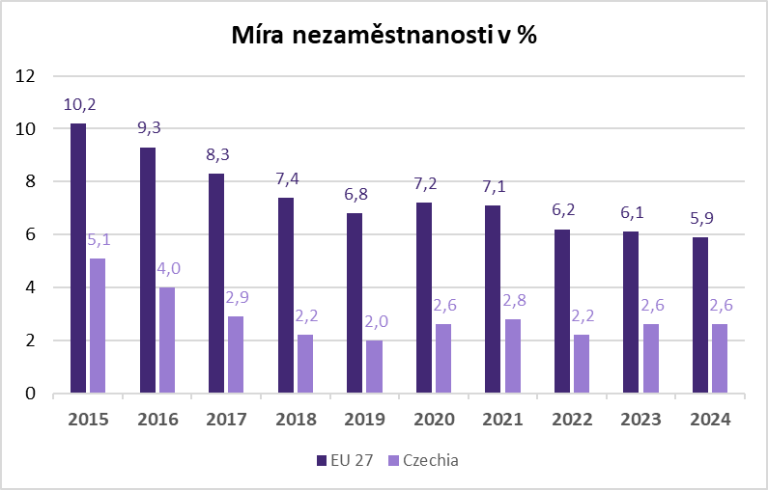
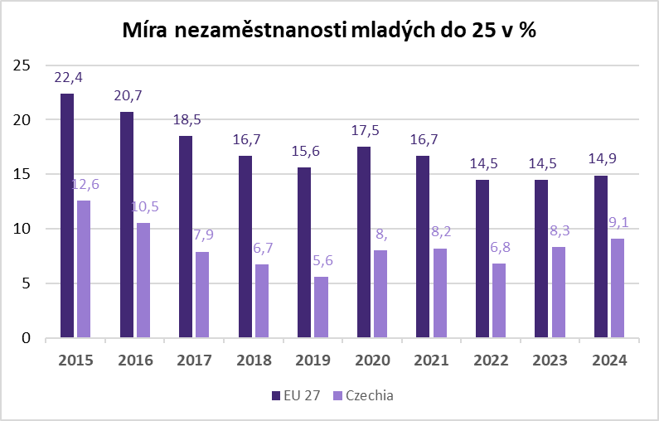
 | Míra nezaměstnanosti v % | EU 27 | ČR | Míra nezaměstnanosti mladých do 25 v % | EU 27 | ČR
 | 2015-01-01 | 10.2 | 5.1 | 2015-01-01 | 22.4 | 12.6
 | 2016-01-01 | 9.3 | 4.0 | 2016-01-01 | 20.7 | 10.5
 | 2017-01-01 | 8.3 | 2.9 | 2017-01-01 | 18.5 | 7.9
 | 2018-01-01 | 7.4 | 2.2 | 2018-01-01 | 16.7 | 6.7
 | 2019-01-01 | 6.8 | 2.0 | 2019-01-01 | 15.6 | 5.6
 | 2020-01-01 | 7.2 | 2.6 | 2020-01-01 | 17.5 | 8.0
 | 2021-01-01 | 7.1 | 2.8 | 2021-01-01 | 16.7 | 8.2
 | 2022-01-01 | 6.2 | 2.2 | 2022-01-01 | 14.5 | 6.8
 | 2023-01-01 | 6.1 | 2.6 | 2023-01-01 | 14.5 | 8.3
 | 2024-01-01 | 5.9 | 2.6 | 2024-01-01 | 14.9 | 9.1

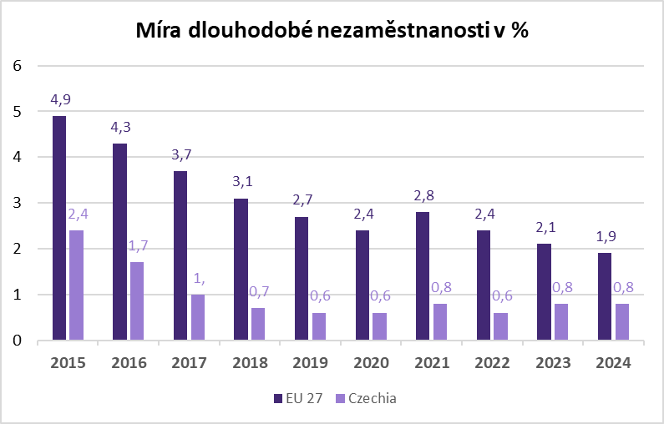
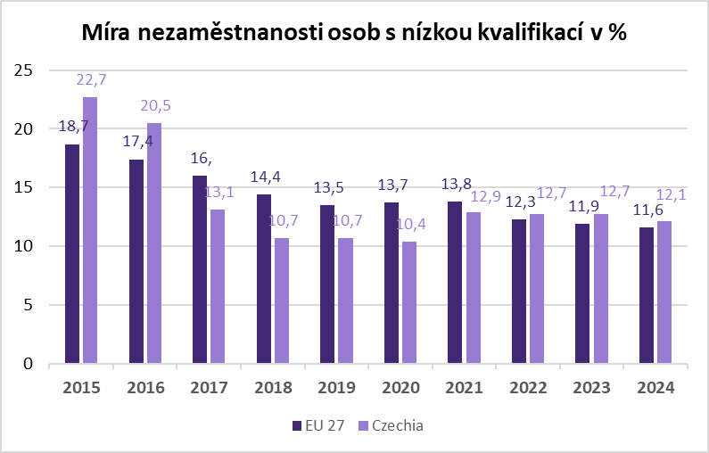
 | Míra dlouhodobé nezaměstnanosti v % | EU 27 | ČR | Míra nezaměstnanosti osob s nízkou kvalifikací v % | EU 27 | ČR
 | 2015-01-01 | 4.9 | 2.4 | 2015-01-01 | 18.7 | 22.7
 | 2016-01-01 | 4.3 | 1.7 | 2016-01-01 | 17.4 | 20.5
 | 2017-01-01 | 3.7 | 1.0 | 2017-01-01 | 16.0 | 13.1
 | 2018-01-01 | 3.1 | 0.7 | 2018-01-01 | 14.4 | 10.7
 | 2019-01-01 | 2.7 | 0.6 | 2019-01-01 | 13.5 | 10.7
 | 2020-01-01 | 2.4 | 0.6 | 2020-01-01 | 13.7 | 10.4
 | 2021-01-01 | 2.8 | 0.8 | 2021-01-01 | 13.8 | 12.9
 | 2022-01-01 | 2.4 | 0.6 | 2022-01-01 | 12.3 | 12.7
 | 2023-01-01 | 2.1 | 0.8 | 2023-01-01 | 11.9 | 12.7
 | 2024-01-01 | 1.9 | 0.8 | 2024-01-01 | 11.6 | 12.1

Zdroj: EUROSTAT

p3f
Hlášená hromadná propouštění (HP) v letech 2022-2024
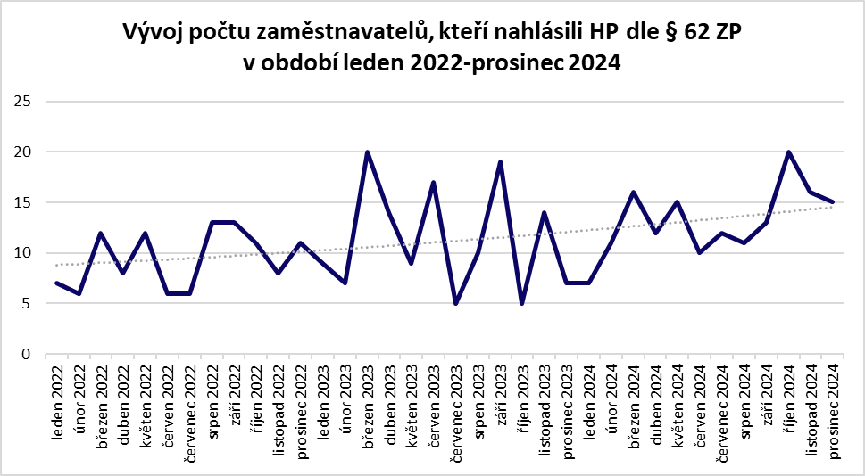

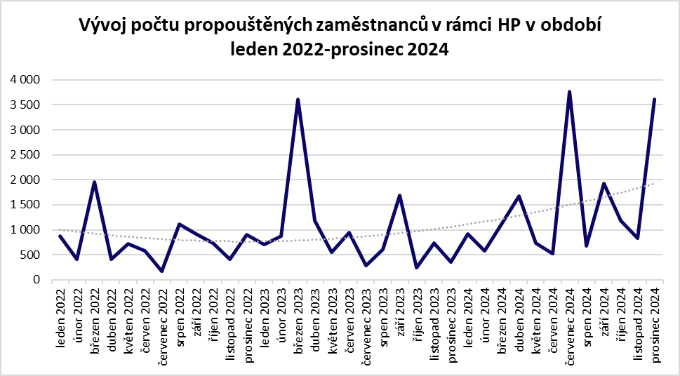

p6b
Vývoj v oblasti aktivní politiky zaměstnanosti v roce 2024 (vybrané nástroje)
kalendářní měsíc | Veřejně prospěšné práce |  |  |  | SÚPM zřízená u zaměstnavatele |  |  |  | SÚPM - vyhrazená místa |  |  |  | SÚPM - SVČ |  | Překlenovací příspěvek |  | Zvolená rekvalifikace |  | Zabezpečovaná rekvalifikace |  | NPO - digitální vzdělávání (§106 ZoZ)
 | vytvořená místa |  | umístění uchazeči |  | vytvořená místa |  | umístění uchazeči |  | vytvořená místa |  | umístění uchazeči |  | umístění uchazeči |  | počet osob SVČ |  | počet uchazečů |  | počet uchazečů |  | počet uchazečů
 | stav na konci sled. měsíce | celkem od poč. roku | stav na konci sled. měsíce | celkem od poč. roku | stav na konci sled. měsíce | celkem od poč. roku | stav na konci sled. měsíce | celkem od poč. roku | stav na konci sled. měsíce | celkem od poč. roku | stav na konci sled. měsíce | celkem od poč. roku | stav na konci sled. měsíce | celkem od poč. roku | stav na konci sled. měsíce | celkem od poč. roku | stav na konci sled. měsíce | celkem od poč. roku | stav na konci sled. měsíce | celkem od poč. roku | stav na konci sled. měsíce | celkem od poč. roku

1 | 689 | 21 | 545 | 15 | 36 | 0 | 4 | 0 | 1,136 | 367 | 956 | 322 | 529 | 8 | 8 | 1 | 2,246 | 1,827 | 180 | 171 | 592 | 796
2 | 518 | 39 | 396 | 46 | 36 | 0 | 4 | 0 | 1,543 | 854 | 1,251 | 691 | 537 | 42 | 6 | 1 | 3,151 | 4,371 | 356 | 570 | 789 | 1,727
3 | 504 | 133 | 299 | 59 | 36 | 0 | 4 | 0 | 2,333 | 1,683 | 1,764 | 1,243 | 550 | 95 | 13 | 8 | 3,849 | 7,908 | 366 | 968 | 1,055 | 3,161
4 | 522 | 284 | 276 | 133 | 36 | 0 | 4 | 0 | 3,384 | 2,847 | 2,688 | 2,251 | 547 | 146 | 15 | 11 | 4,249 | 11,502 | 273 | 1,426 | 1,305 | 4,850
5 | 577 | 411 | 365 | 298 | 36 | 0 | 4 | 0 | 4,622 | 4,239 | 3,962 | 3,665 | 524 | 185 | 16 | 14 | 4,274 | 15,057 | 415 | 1,962 | 1,521 | 6,602
6 | 557 | 444 | 439 | 416 | 37 | 1 | 4 | 0 | 5,545 | 5,321 | 4,900 | 4,752 | 514 | 224 | 17 | 17 | 3,153 | 17,928 | 137 | 2,190 | 948 | 8,851
7 | 573 | 485 | 456 | 467 | 37 | 1 | 5 | 1 | 5,995 | 6,008 | 5,391 | 5,475 | 520 | 271 | 17 | 19 | 3,069 | 20,555 | 85 | 2,338 | 749 | 10,269
8 | 574 | 509 | 463 | 509 | 41 | 5 | 5 | 1 | 6,255 | 6,545 | 5,669 | 6,034 | 537 | 308 | 21 | 23 | 2,682 | 22,576 | 101 | 2,532 | 881 | 11,667
9 | 679 | 622 | 521 | 589 | 41 | 5 | 9 | 5 | 6,546 | 7,201 | 5,915 | 6,624 | 549 | 354 | 21 | 29 | 4,860 | 27,143 | 421 | 3,124 | 1,603 | 14,498
10 | 762 | 727 | 613 | 729 | 41 | 5 | 9 | 5 | 6,547 | 7,816 | 5,931 | 7,242 | 580 | 422 | 18 | 31 | 6,336 | 31,920 | 489 | 3,726 | 2,398 | 18,007
11 | 676 | 741 | 549 | 779 | 41 | 5 | 8 | 5 | 6,214 | 8,382 | 5,655 | 7,853 | 586 | 475 | 16 | 32 | 6,135 | 36,626 | 509 | 4,301 | 2,974 | 23,487
12 | 542 | 744 | 376 | 784 | 41 | 5 | 8 | 5 | 5,905 | 8,958 | 5,284 | 8,352 | 590 | 521 | 17 | 34 | 4,215 | 39,338 | 115 | 4,481 | 1,827 | 26,566
Vývoj v oblasti aktivní politiky zaměstnanosti v roce 2024 (vybrané nástroje)
 |  |  |  |  |  |  |  |  |  |  |  |  |  |  |  | 43,819
kalendářní měsíc | Vytvořená pracovní místa (NIP) |  |  |  | Zřízení pracovního místa pro OZP - bez SVČ |  |  |  | Zřízení pracovního místa pro OZP - SVČ |  | Příspěvek na provoz prac.místa pro OZP a OZP-SVČ |  | Uznání zaměstnavatele na chráněn. trhu práce |  | Příspěvek na zapracování |  | Příspěvek na dojížďku
 | počet míst |  | počet podpoř. osob |  | vytvořená místa |  | umístění uchazeči |  | umístění uchazeči |  | počet zaměstnanců |  | počet dohod |  | počet zaprac. osob |  | počet uchazečů
 | stav na konci sled. měsíce | celkem od poč. roku | stav na konci sled. měsíce | celkem od poč. roku | stav na konci sled. měsíce | celkem od poč. roku | stav na konci sled. měsíce | celkem od poč. roku | stav na konci sled. měsíce | celkem od poč. roku | stav na konci sled. měsíce | celkem od poč. roku | stav na konci sled. měsíce | celkem od poč. roku | stav na konci sled. měsíce | celkem od poč. roku | stav na konci sled. měsíce | celkem od poč. roku |  | Veřejně prospěšné práce | 784
 |  |  |  |  |  |  |  |  |  |  |  |  |  |  |  |  |  |  |  | SÚPM zřízená u zaměstnavatele | 5
 |  |  |  |  |  |  |  |  |  |  |  |  |  |  |  |  |  |  |  | SÚPM - vyhrazená místa | 8352
1 | 0 | 0 | 0 | 0 | 428 | 2 | 338 | 11 | 12 | 0 | 141 | 27 | 4,254 | 25 | 1 | 1 | 122 | 16 |  | SÚPM - SVČ | 521
2 | 0 | 0 | 0 | 0 | 401 | 2 | 332 | 35 | 12 | 0 | 159 | 47 | 4,271 | 80 | 1 | 1 | 103 | 50 |  | Překlenovací příspěvek | 34
3 | 0 | 0 | 0 | 0 | 382 | 2 | 314 | 39 | 12 | 0 | 172 | 60 | 4,266 | 114 | 1 | 1 | 128 | 86 |  | Zvolená rekvalifikace | 39338
4 | 0 | 0 | 0 | 0 | 373 | 3 | 316 | 48 | 12 | 0 | 173 | 64 | 4,273 | 169 | 2 | 3 | 150 | 128 |  | Zabezpečovaná rekvalifikace | 4481
5 | 0 | 0 | 0 | 0 | 367 | 5 | 312 | 55 | 12 | 0 | 179 | 70 | 4,297 | 228 | 5 | 6 | 211 | 205 |  | NPO - digitální vzdělávání (§106 ZoZ) | 26566
6 | 0 | 0 | 0 | 0 | 366 | 9 | 310 | 60 | 13 | 1 | 178 | 77 | 4,296 | 258 | 9 | 12 | 274 | 292 |  | Vytvořená pracovní místa (NIP) | 161
7 | 0 | 0 | 0 | 0 | 367 | 15 | 306 | 62 | 12 | 1 | 180 | 79 | 4,326 | 319 | 11 | 18 | 290 | 354 |  | Zřízení pracovního místa pro OZP - bez SVČ | 135
8 | 12 | 12 | 0 | 0 | 358 | 32 | 283 | 68 | 11 | 1 | 179 | 82 | 4,325 | 358 | 10 | 19 | 276 | 393 |  | Zřízení pracovního místa pro OZP - SVČ | 5
9 | 78 | 78 | 20 | 20 | 355 | 39 | 301 | 92 | 13 | 3 | 180 | 84 | 4,329 | 397 | 20 | 30 | 275 | 450 |  | Příspěvek na provoz prac.místa pro OZP a OZP-SVČ | 126
10 | 135 | 135 | 89 | 89 | 362 | 54 | 299 | 105 | 13 | 4 | 189 | 95 | 4,337 | 447 | 18 | 37 | 330 | 585 |  | Příspěvek na zapracování | 44
11 | 167 | 167 | 141 | 142 | 359 | 58 | 300 | 113 | 13 | 4 | 203 | 111 | 4,358 | 500 | 20 | 42 | 364 | 703 |  | Příspěvek na dojížďku | 796
12 | 201 | 203 | 156 | 161 | 367 | 75 | 308 | 135 | 13 | 5 | 215 | 126 | 4,348 | 532 | 15 | 44 | 362 | 796

Vysvětlivky:
SÚPM - společensky účelná pracovní místa, SVČ - samostatná výdělečná činnost, OZP - osoba se zdravotním postižením, NIP - Národní individuální projekt, NPO - národní plán obnovy, ZoZ - zákon o zaměstnanosti

p13
Celkový počet exekucí v roce 2024
kraj/měsíc | leden | únor | březen | duben | květen | červen | červenec | srpen | září | říjen | listopad | prosinec
Hlavní město Praha | 75,643 | 75,355 | 74,747 | 74,491 | 73,947 | 73,293 | 72,361 | 71,828 | 71,615 | 71,347 | 71,184 | 71,029
Jihočeský kraj | 39,884 | 40,023 | 40,068 | 40,004 | 39,966 | 39,906 | 39,766 | 39,736 | 39,410 | 39,327 | 39,175 | 39,135
Jihomoravský kraj | 71,842 | 71,692 | 71,697 | 71,338 | 71,142 | 70,879 | 70,571 | 70,448 | 70,437 | 70,442 | 70,233 | 68,938
Karlovarský kraj | 48,425 | 48,426 | 48,404 | 48,280 | 48,160 | 47,874 | 47,714 | 47,615 | 47,379 | 47,160 | 47,013 | 46,894
Královéhradecký kraj | 45,172 | 45,227 | 45,208 | 45,242 | 45,192 | 44,951 | 44,924 | 44,897 | 44,892 | 44,858 | 44,805 | 44,809
Liberecký kraj | 36,679 | 36,730 | 36,697 | 36,791 | 36,771 | 36,570 | 36,401 | 36,491 | 36,396 | 36,343 | 36,262 | 36,160
Moravskoslezský kraj | 136,006 | 136,497 | 136,718 | 136,467 | 136,133 | 135,983 | 135,400 | 135,355 | 134,892 | 134,671 | 134,508 | 134,615
Olomoucký kraj | 42,108 | 42,238 | 42,173 | 42,332 | 42,302 | 42,235 | 42,202 | 42,097 | 42,126 | 42,127 | 42,102 | 42,072
Pardubický kraj | 51,295 | 51,233 | 51,145 | 50,903 | 50,556 | 50,342 | 49,909 | 49,642 | 49,620 | 49,357 | 49,000 | 49,771
Plzeňský kraj | 38,922 | 39,087 | 39,107 | 39,093 | 39,204 | 39,147 | 39,064 | 39,010 | 38,805 | 38,577 | 38,451 | 38,431
...
Počet nových exekucí v roce 2024
Olomoucký kraj | 421 | 344 | 363 | 420 | 395 | 397 | 342 | 365 | 369 | 353 | 391 | 335 | 4,495
Pardubický kraj | 386 | 307 | 373 | 377 | 558 | 257 | 293 | 311 | 317 | 361 | 298 | 279 | 4,117
Plzeňský kraj | 406 | 343 | 399 | 452 | 318 | 319 | 285 | 319 | 325 | 366 | 355 | 233 | 4,120
Středočeský kraj | 752 | 541 | 697 | 655 | 712 | 600 | 632 | 572 | 593 | 591 | 638 | 520 | 7,503
Ústecký kraj | 1,067 | 939 | 1,009 | 902 | 922 | 916 | 921 | 936 | 869 | 938 | 861 | 724 | 11,004
Kraj Vysočina | 256 | 206 | 208 | 219 | 155 | 154 | 247 | 182 | 167 | 187 | 236 | 159 | 2,376
Zlínský kraj | 262 | 344 | 267 | 228 | 227 | 225 | 242 | 179 | 250 | 308 | 231 | 200 | 2,963
CELKEM ČR | 7,304 | 6,792 | 7,248 | 6,990 | 6,895 | 6,383 | 6,469 | 6,214 | 5,944 | 6,336 | 6,348 | 5,348 | 78,271

Rozdíl počtu exekucí na začátku a konci roku 2024 v porovnání s novými exekucemi v roce 2024
Kraj | Rozdíl počtu exekucí mezi 1/2024 a 12/2024 | počet nových exekucí
Hlavní město Praha | -4,614 | 5,419
Jihočeský kraj | -749 | 5,776
Jihomoravský kraj | -2,904 | 6,525
Karlovarský kraj | -1,531 | 2,928
Královéhradecký kraj | -363 | 3,833
Liberecký kraj | -519 | 3,477
Moravskoslezský kraj | -1,391 | 13,735
Olomoucký kraj | -36 | 4,495
Pardubický kraj | -1,524 | 4,117
Plzeňský kraj | -491 | 4,120
Středočeský kraj | 737 | 7,503
Ústecký kraj | 3,420 | 11,004
Kraj Vysočina | -634 | 2,376
Zlínský kraj | -176 | 2,963
CELKEM ČR | -10,775 | 103,615

Celkový počet exekucí k prosinci 2024
Kraj | Celkový počet exekucí k prosinci 2024
Moravskoslezský kraj | 134,615
Ústecký kraj | 74,450
Hlavní město Praha | 71,029
Jihomoravský kraj | 68,938
Středočeský kraj | 62,160
Průměr | 55,181
Pardubický kraj | 49,771
Karlovarský kraj | 46,894
Královehradecký kraj | 44,809
Olomoucký kraj | 42,072
Jihočeský kraj | 39,135
Plzeňský kraj | 38,431
Liberecký kraj | 36,160
Zlínský kraj | 34,318
Kraj Vysočina | 29,749

Celkový počet nových exekucí
Kraj | Celkový počet nových exekucí
Moravskoslezský kraj | 13,735
Ústecký kraj | 11,004
Středočeský kraj | 7,503
Jihomoravský kraj | 6,525
Jihočeský kraj | 5,776
Průměr | 5,561
Hlavní město Praha | 5,002
Pardubický kraj | 4,117
Královéhradecký kraj | 3,833
Plzeňský kraj | 4,120
Olomoucký kraj | 4,495
Liberecký kraj | 3,477
Zlínský kraj | 2,963
Karlovarský kraj | 2,928
Kraj Vysočina | 2,376

Celkový počet exekucí 2024
Celkem ČR | leden | únor | březen | duben | květen | červen | červenec | srpen | září | říjen | listopad | prosinec
 | 783,306 | 784,822 | 784,760 | 784,074 | 782,962 | 780,385 | 777,819 | 777,261 | 775,736 | 774,634 | 773,354 | 772,531
Celkový počet exekucí 2024

Celkový počet nových exekucí 2024
Celkem ČR | leden | únor | březen | duben | květen | červen | červenec | srpen | září | říjen | listopad | prosinec
 | 7,304 | 6,792 | 7,248 | 6,990 | 6,895 | 6,383 | 6,469 | 6,214 | 5,944 | 6,336 | 6,348 | 5,348
Celkový počet nových exekucí 2024

